信用交易
融资融券市场交易数据统计(2025-06-16)

标的证券 | 融资融券余额（亿元） | 融资余额（亿元） | 融券余额（亿元） | 融资买入额（亿元） | 融资融券规模变化（亿元） | 融资余额增幅(‰) | 融券余额增幅(%)
统计数据 | 18,223.27 | 18,044.80 | 122.78 | 1,071.40 | 56.29 | 3.06 | 0.05
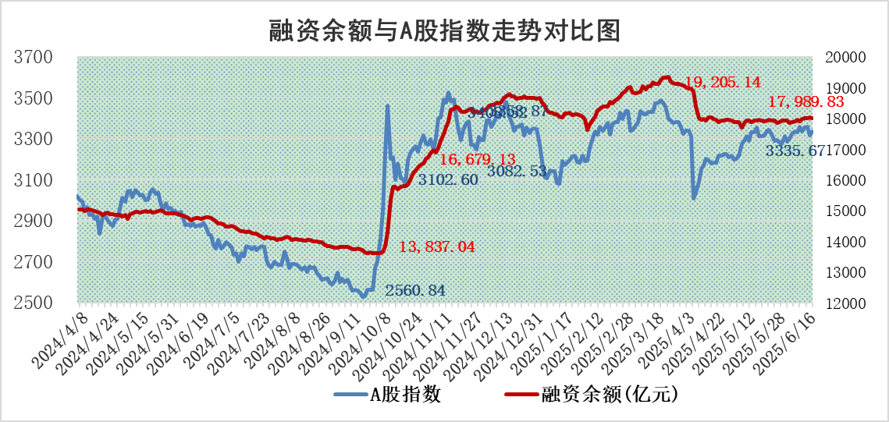

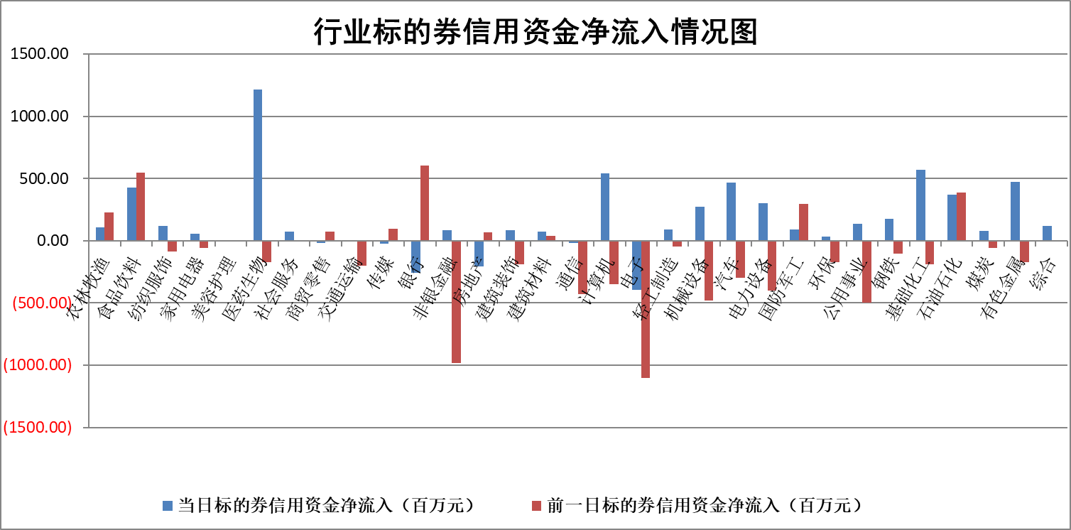

标的基金代码 | 标的基金简称 | 融资余额/市值(%) | 融资余额增幅(%) | 融资买入额/成交金额(%) | （融资余额净增额-融券余额净增额）/市值(‱) | 融券余额降幅(%) | ABS[（融资余额净增额-融券余额净增额）/市值净增额-1](%)
159902 | 华夏中小板ETF | 0.00 | 0.00 | 0.00 | 0.00 | 0.00 | 100.00
159915 | 易方达创业板ETF | 2.05 | -0.59 | 402781.09 | -1.28 | -28.01 | 101.94
159919 | 嘉实沪深300ETF | 0.63 | -0.39 | 2.05 | -0.24 | 0.68 | 100.79
159920 | 华夏恒生ETF | 30.93 | -0.71 | 19.52 | -22.22 | -12.89 | 125.20
159922 | 嘉实中证500ETF | 0.78 | 1.07 | 14.91 | 0.70 | -0.48 | 99.80
159925 | 南方沪深300ETF | 0.38 | -3.15 | 0.01 | -1.24 | -0.28 | 101.66
159928 | 消费ETF | 1.84 | -2.13 | 0.71 | -3.91 | 13.39 | 93.45
159934 | 易方达黄金ETF | 26.06 | 0.04 | 10.20 | 1.15 | 0.00 | 101.41
159939 | 全指信息技术ETF | 1.09 | 1.05 | 15.81 | 1.13 | -0.82 | 98.61
159940 | 全指金融地产ETF | 0.27 | -1.26 | 0.00 | -0.35 | 0.00 | 100.27
159995 | 半导体芯片ETF | 3.11 | -0.05 | 910.75 | -0.19 | -0.49 | 100.68
159997 | 天弘中证电子ETF | 0.76 | 5.13 | 1.96 | 3.71 | -0.94 | 96.01
159998 | 天弘中证计算机主题ETF | 1.33 | -4.26 | 0.12 | -5.93 | 0.00 | 105.62
510050 | 华夏上证50ETF | 1.84 | 2.39 | 902.24 | 4.19 | -5.16 | 94.66
510180 | 华安上证180ETF | 0.39 | -0.79 | 0.66 | -0.19 | 11.99 | 100.58
510880 | 华泰柏瑞红利ETF | 0.42 | -9.32 | 2.52 | -4.42 | -10.02 | 155.07
510900 | 易方达恒生H股ETF | 35.21 | -1.27 | 1.45 | -45.26 | 0.00 | 146.29
511010 | 5年期国债ETF | 2.62 | 24.08 | 0.54 | 50.90 | 0.00 | 2222.16
511380 | 可转债及可交换债券ETF | 2.23 | 10.82 | 50.57 | 21.77 | -0.18 | 13.54
512000 | 全指证券ETF | 5.90 | -1.06 | 6.14 | -6.55 | -2.09 | 102.44
512010 | 沪深300医药卫生ETF | 4.65 | -0.49 | 70.99 | -2.27 | 0.37 | 99.12
512070 | 沪深300非银ETF | 2.43 | -0.96 | 435.30 | -2.35 | 0.00 | 101.23
512400 | 南方中证申万有色金属ETF | 1.48 | 0.60 | 1.62 | 0.70 | -2.54 | 114.85
512580 | 广发中证环保产业ETF | 0.78 | -1.28 | 0.02 | -1.01 | 0.00 | 108.02
512660 | 国泰中证军工ETF | 2.84 | -3.67 | 7.65 | -10.88 | -0.83 | 136.46
512800 | 华宝中证银行ETF | 4.28 | -2.27 | 1.89 | -13.35 | -10.60 | 117.68
512980 | 广发中证传媒ETF | 1.29 | -4.45 | 1160.71 | -6.98 | -5.59 | 104.37
515030 | 华夏中证新能源汽车ETF | 1.70 | -0.35 | 2.15 | -0.82 | -2.76 | 98.59
515050 | 华夏中证5G通信主题ETF | 1.05 | -2.01 | 6.94 | -2.57 | -2.87 | 101.46
515070 | 华夏中证人工智能ETF | 2.44 | -0.91 | 9.21 | -2.24 | 0.00 | 102.77
标的股票比较指标 |  | 融资余额/流通A股市值(%) | 融资余额增幅(%) | 融资买入额/成交金额(%) | （融资余额净增额-融券余额净增额）/流通A股市值(‱) | 融券余额降幅(%) | ABS[（融资余额净增额-融券余额净增额）/流通A股市值净增额-1](%)
前十名标的个股 |  | 大理药业 | 捷强装备 | 天承科技 | 捷强装备 | 金埔园林 | 观想科技
 |  | 卓朗科技 | 惠泰医疗 | 中颖电子 | 广晟有色 | 振江股份 | 京源环保
 |  | 鹏都农牧 | 山东高速 | 吉贝尔 | 新锦动力 | 金浦钛业 | 采纳股份
 |  | 东旭光电 | 恒光股份 | 倍杰特 | 恒宝股份 | 启明信息 | 热景生物
 |  | 威创股份 | 广晟有色 | 浙江龙盛 | 中颖电子 | 博迈科 | 新媒股份
 |  | 海印股份 | 新锦动力 | 华锐精密 | 天秦装备 | 博汇科技 | 德石股份
 |  | 广汇汽车 | 家联科技 | 齐峰新材 | 中兰环保 | 新特电气 | 圣元环保
 |  | 首航高科 | 中荣股份 | 德林海 | 中文在线 | 模塑科技 | 捷昌驱动
 |  | 超华科技 | 中兰环保 | 沧州大化 | 果麦文化 | 宏柏新材 | 赛腾股份
 |  | 联络互动 | 复旦张江 | 京东方A | 恒光股份 | 宣亚国际 | 高华科技
后十名标的个股 |  | 中航产融 | 工大科雅 | 天亿马 | 东山精密 | 三维通信 | 瑞松科技
 |  | 玉龙股份 | 西部黄金 | 天茂集团 | 航天南湖 | 绿盟科技 | 通策医疗
 |  | 江苏吴中 | 古井贡酒 | 中航产融 | 众辰科技 | 华西股份 | 百胜智能
 |  | 海南椰岛 | 德石股份 | 玉龙股份 | 隆扬电子 | 新华传媒 | 中钢天源
 |  | 星光农机 | 成飞集成 | 江苏吴中 | 德石股份 | 中南股份 | 中航光电
 |  | 帕瓦股份 | 东鹏饮料 | 海南椰岛 | 工大科雅 | 大博医疗 | 鸿远电子
 |  | 美尔雅 | 中宠股份 | 星光农机 | 岱勒新材 | 天宸股份 | 合众思壮
 |  | 华西能源 | 东山精密 | 帕瓦股份 | 海联金汇 | 迪生力 | 长高电新
 |  | 长园集团 | 沪农商行 | 美尔雅 | 华脉科技 | 龙头股份 | 兴图新科
 |  | 金刚光伏 | 精进电动 | 华西能源 | 京源环保 | 华星创业 | 益佰制药
说明：1.以上普通交易数据和信用交易数据皆以交易日收盘后数据为基准；2.上述标的证券总数据只计算标的证券市场总数据，不包括从标的证券中调出去标的证券数据，所以与交易所公布的总值略有不同； 3.上述行业采用申万一级行业分类；4.以上标的基金和标的个股中比较的6个指标值中：前5个（从左至右）为正向指标，值越大排名越靠前；第6个为逆向指标，值越小，排名越靠前；5.第6个指标中ABS[]表示求绝对值，其主要用于考量信用资金相对净流入对股价相对净变化的贡献程度；6.数据来源：wind，交易所。

 |  |  |  | 证券代码 | 新增融资余额 | 融资买入额 | 融资买入增幅前10
 |  | 1 | 捷强装备 | 300875 | 70085811 | 100837469 | 92%
 |  | 2 | 惠泰医疗 | #N/A | #N/A | #N/A | #N/A
 |  | 3 | 山东高速 | 600350 | 12914206 | 20140832 | 39%
 |  | 4 | 恒光股份 | 301118 | 23490595 | 62706079 | 36%
 |  | 5 | 广晟有色 | 600259 | 269525568 | 583559567 | 33%
 |  | 6 | 新锦动力 | 300157 | 38490495 | 87251631 | 33%
 |  | 7 | 家联科技 | 301193 | 6810959 | 12872591 | 33%
 |  | 8 | 中荣股份 | 301223 | 10100677 | 16282289 | 31%
 |  | 9 | 中兰环保 | 300854 | 12491862 | 22327147 | 30%
 |  | 10 | 复旦张江 | #N/A | #N/A | #N/A | #N/A

